EmailTemplates
20230821コメント：
送信元は誰ですか？
帳票名 | メールの件名 | メールの本文 | 送信元のメールアドレス | メールテンプレート名・環境の変数・ID
SO注文書（SPACECOOL） | 【SPACECOOL株式会社】注文書送付のご案内 | いつも大変お世話になっております。 SPACECOOL株式会社でございます。 平素は弊社に格別のお引き立てを賜り、誠にありがとうございます。 さてこの度は、注文書をメールにてお送りいたします。 何かご不明な点がございましたら、お気軽にお申し付けください。 本メールに返信する形でもお問い合わせいただけます。 何卒よろしくお願い申し上げます。 | 土井 ?山中?伊藤？ soshi.doi@spacecool.jp.rspilot momoka.yamanaka@spacecool.jp.rspilot maki.ito@spacecool.jp.rspilot | ・SO注文書 ・SO_Order_Mail ・00XDF000000f9S1
SO出荷依頼書(SPACECOOL) | 【SPACECOOL株式会社】出荷依頼書送付のご案内 | いつも大変お世話になっております。 SPACECOOL株式会社でございます。 平素は弊社に格別のお引き立てを賜り、誠にありがとうございます。 さてこの度は、出荷依頼書をメールにてお送りいたします。 何かご不明な点がございましたら、お気軽にお申し付けください。 本メールに返信する形でもお問い合わせいただけます。 何卒よろしくお願い申し上げます。 | 土井 ?山中?伊藤 | ・SO出荷依頼書 ・SO_Pick_Mail ・00XDF000000f9z5
SO納品書(SPACECOOL) | 【SPACECOOL株式会社】納品書送付のご案内 | いつも大変お世話になっております。 SPACECOOL株式会社でございます。 平素は弊社に格別のお引き立てを賜り、誠にありがとうございます。 さてこの度は、納品書をメールにてお送りいたします。 何かご不明な点がございましたら、お気軽にお申し付けください。 本メールに返信する形でもお問い合わせいただけます。 何卒よろしくお願い申し上げます。 | 土井 ?山中?伊藤 | ・SO納品書 ・SO_Pack_Mail ・00XDF000000f9zA
SO請求書(SPACECOOL) | 【SPACECOOL株式会社】請求書送付のご案内 | いつも大変お世話になっております。 SPACECOOL株式会社でございます。 平素は弊社に格別のお引き立てを賜り、誠にありがとうございます。 さてこの度は、請求書をメールにてお送りいたします。 何かご不明な点がございましたら、お気軽にお申し付けください。 本メールに返信する形でもお問い合わせいただけます。 何卒よろしくお願い申し上げます。 | 土井 ?山中?伊藤 | ・SO請求書 ・SO_Invoice_Mail ・00XDF000000f9zF
PO発注書(SPACECOOL) | 【SPACECOOL株式会社】注文書送付のご案内 | いつも大変お世話になっております。 SPACECOOL株式会社でございます。 平素は弊社に格別のお引き立てを賜り、誠にありがとうございます。 さてこの度は、注文書をメールにてお送りいたします。 何かご不明な点がございましたら、お気軽にお申し付けください。 本メールに返信する形でもお問い合わせいただけます。 何卒よろしくお願い申し上げます。 | 土井 ?山中?伊藤 | ・PO発注書 ・PO_Order_Email ・00XDF000000f6vA

メールの設定から送付までの画面移動
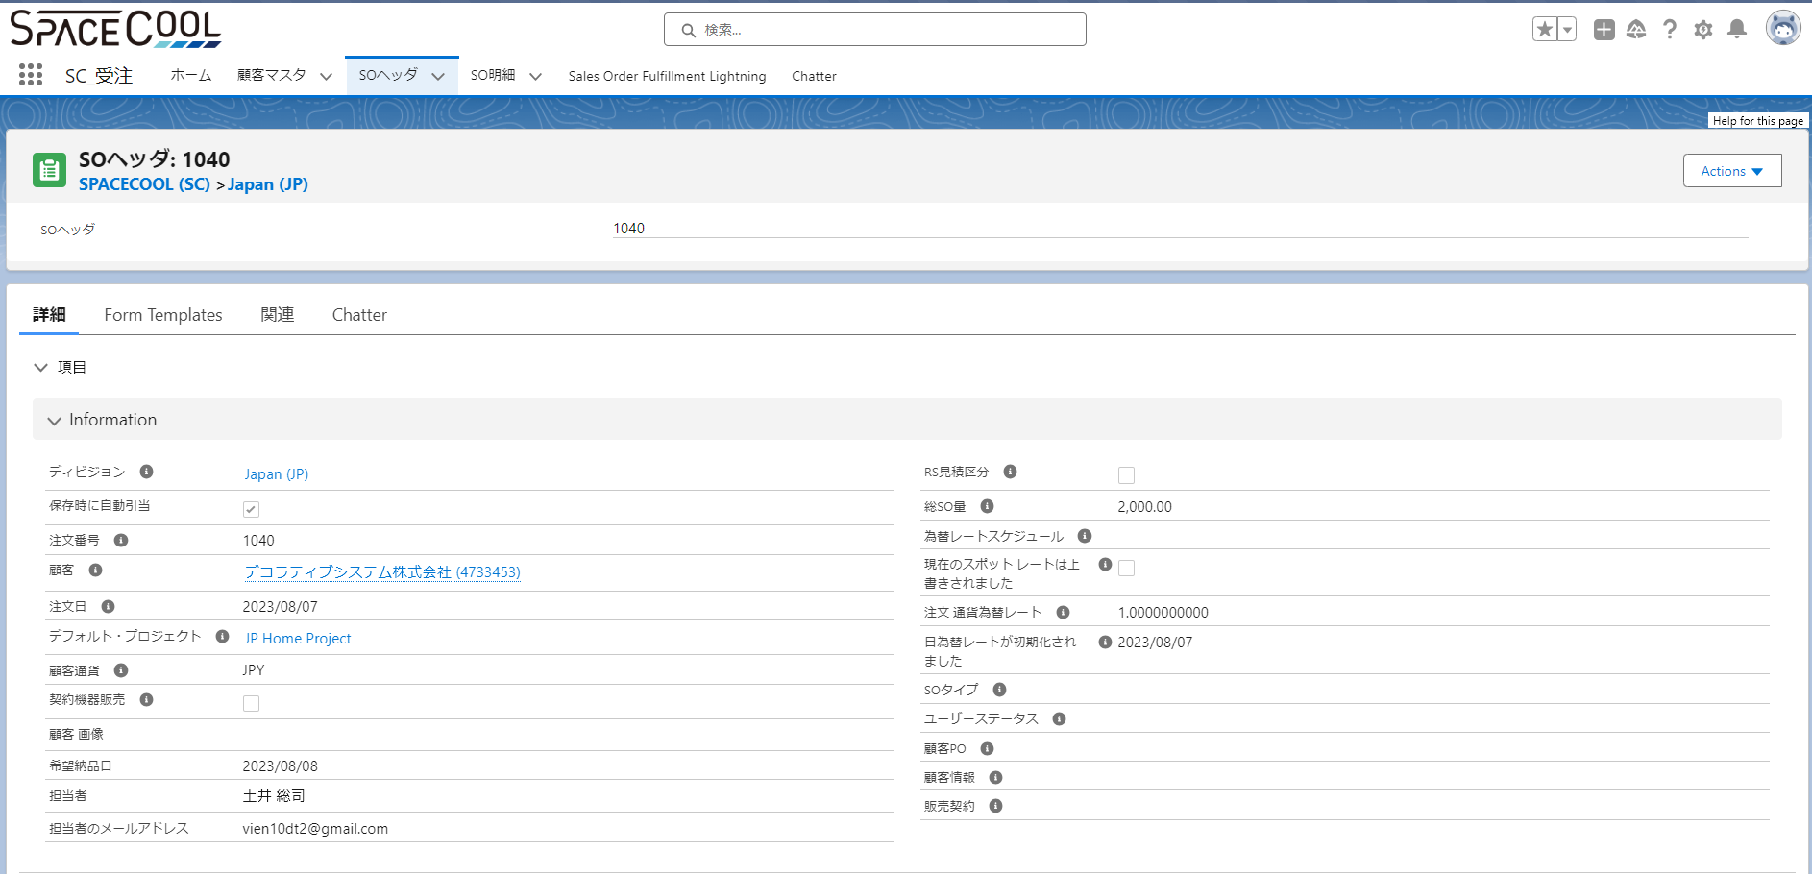
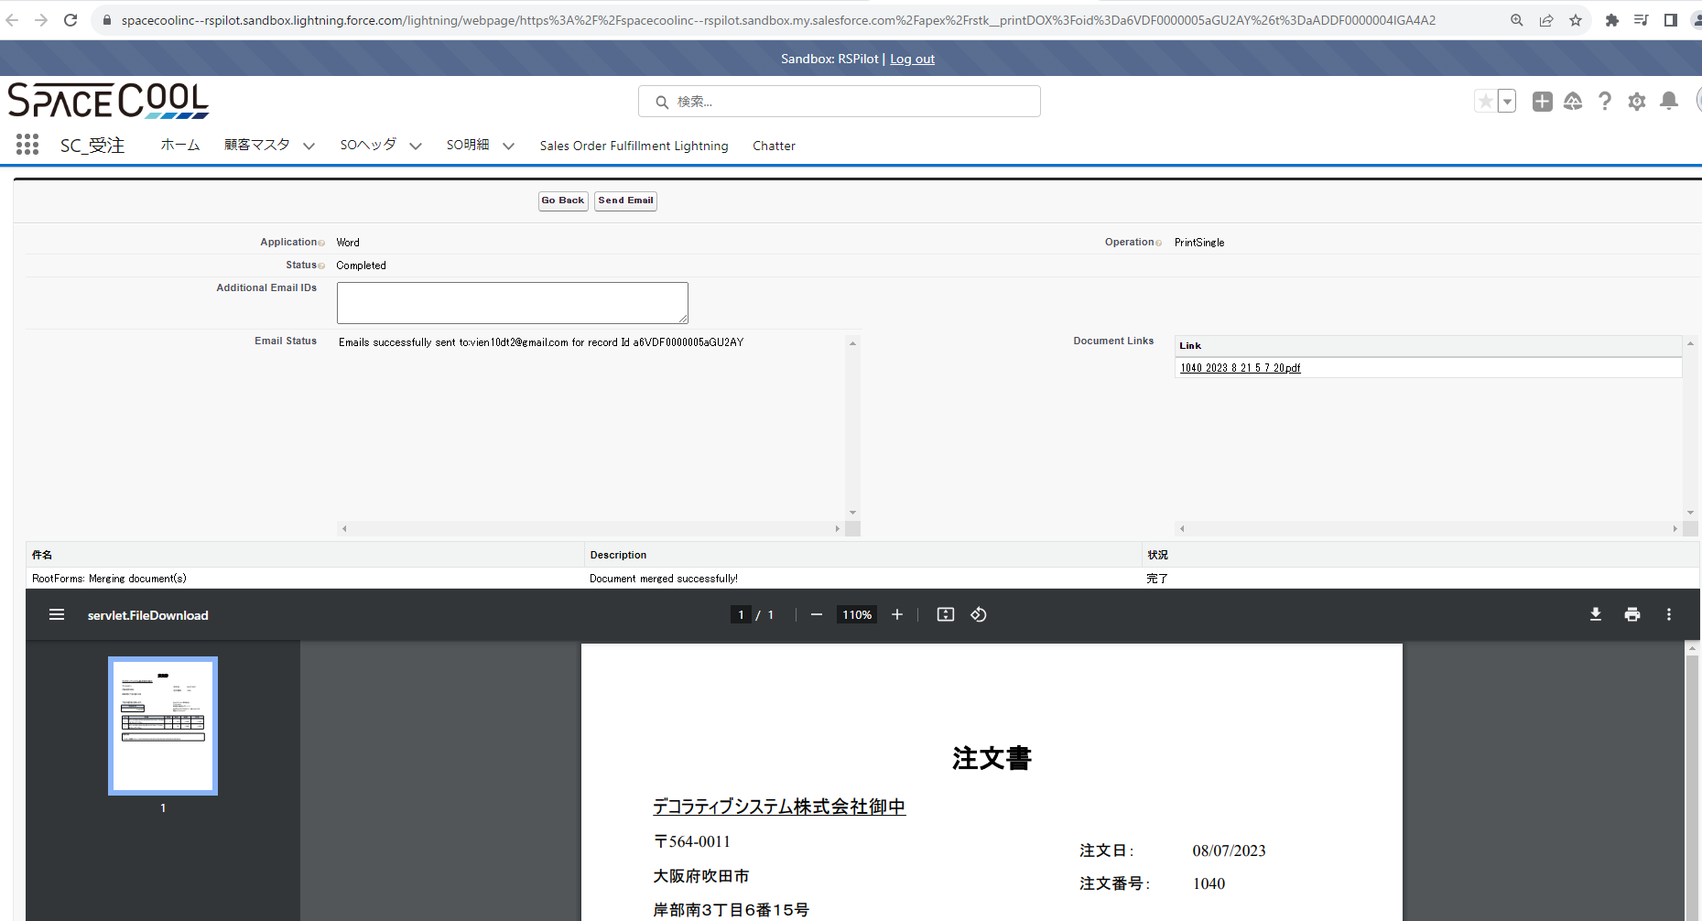
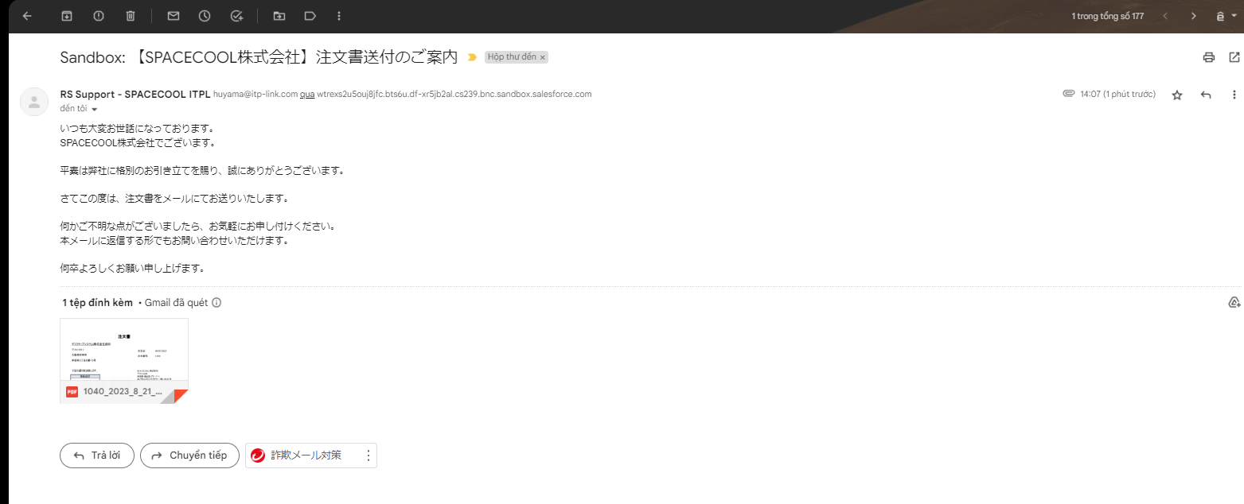
1 | Email Template（SO注文書に関するメール）を登録します
 | 作成したEmailTemplateのIDを取得します

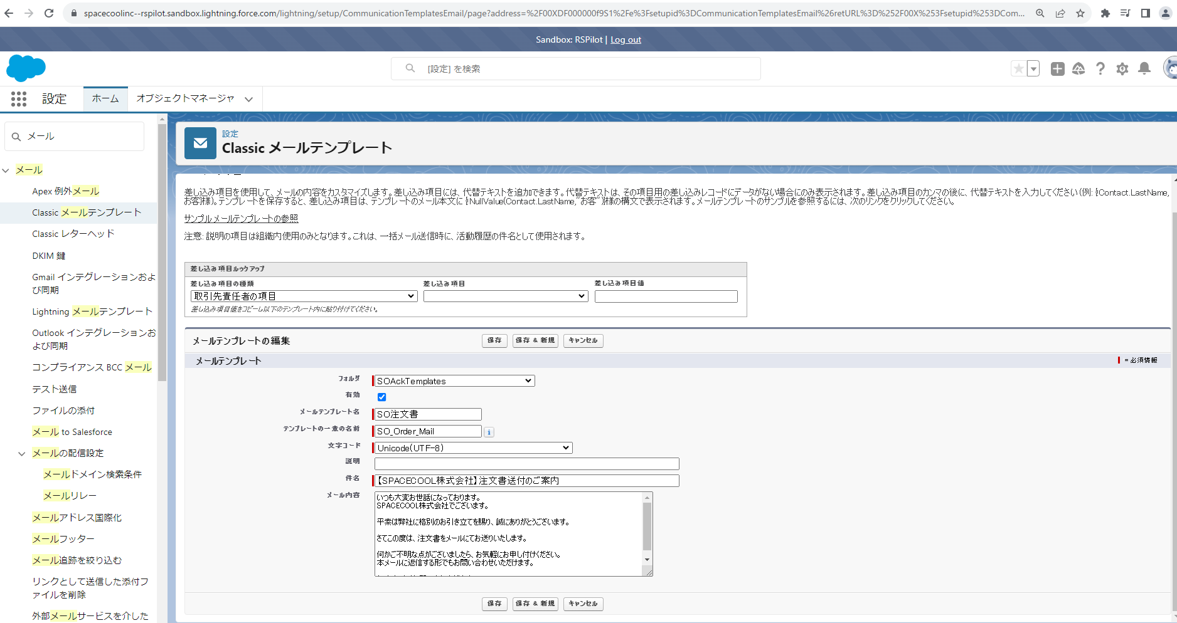

2 | 問合先を登録します
 | 登録した問合先のIDを取得します

3 | 帳票のEmail
 | 帳票のEmailConfigurationコンポネントに問合先のIDとEmailTemplateのIDを設定します。

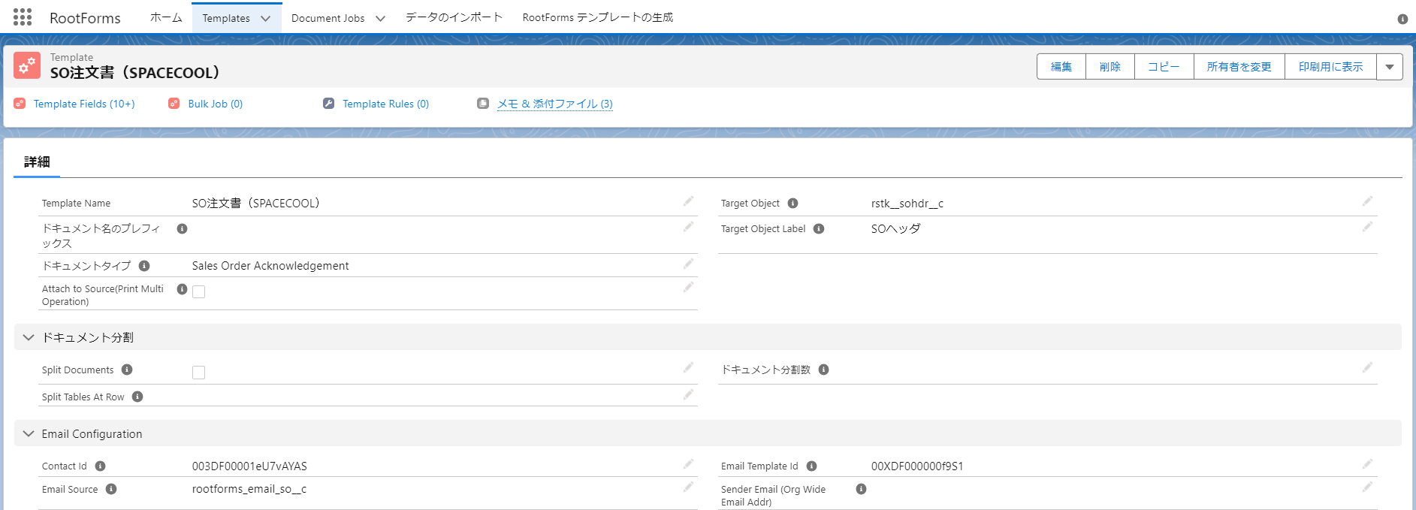

4 | 連絡先のメールを設定します。

SendMail機能
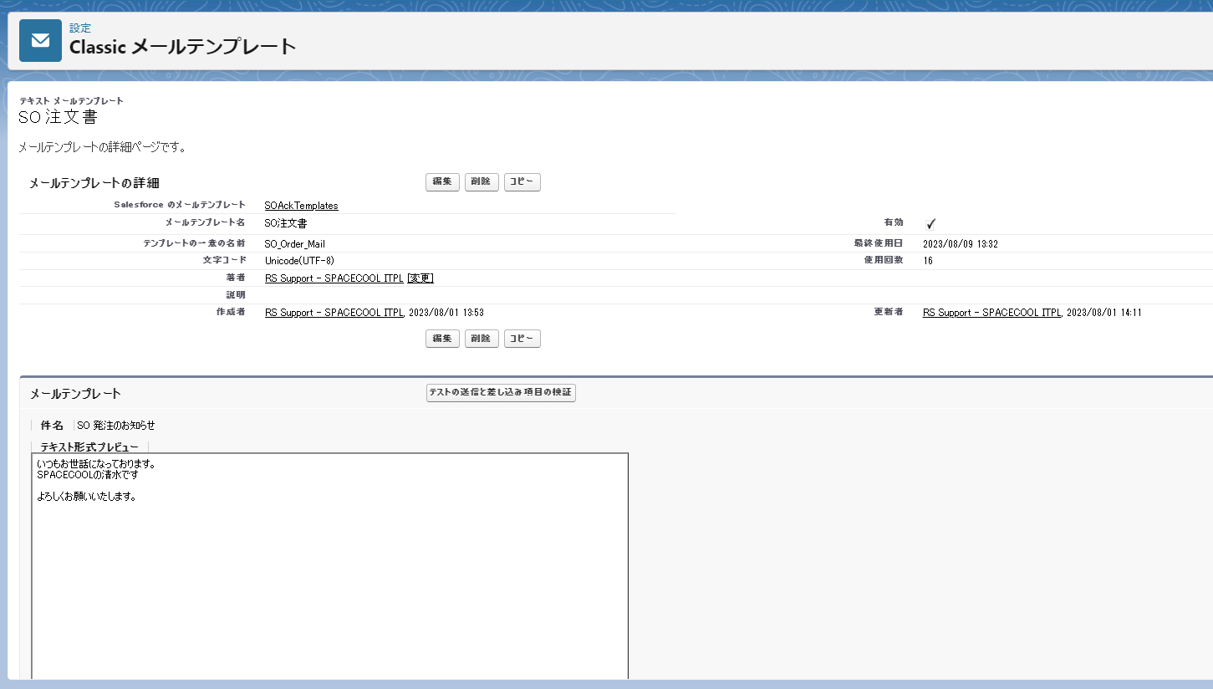
PO発注、SO注文、SO出荷依頼、SO納品、SO請求の帳票をメールで送信するとき、メール標題、本文は何でしょうか
以下のキャプチャによって、私のデモです。
お客様に内容を確認していただけるようお願いいたします。標題と本文をメールに設定する必要があります。

